Накладная-№3
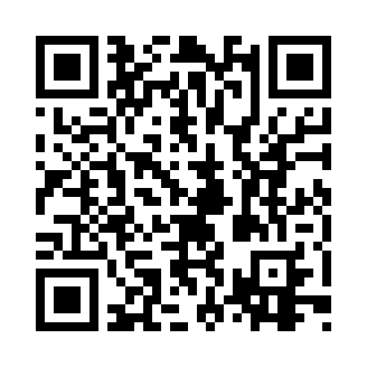
Номер товарно-транспортной накладной: |  |  | Торговый представитель: Amriyev Muhammad
Поставщик: Toshkent falcon fly 2 |  |  | Телефон торгового представителя: +998972880505
Дата отгрузки: 15.11.2025 |  |  | Контрагент: """" Klient
Дата консигнации: |  |  | Адрес:
Доставщик: |  |  | Телефон:
Телефон доставщика:
Время заказа: 15.11.2025 15:47:00
№ | Штрих-код | Название товаров (работ,услуг) | Количество | Количество в кейсе | Цена | Сумма
 |  |  | 75 |  |  | 202.5
1 | 6823541213296 | Ёғочли мантиқасқон — асосан буғда пишириладиг ан таомлар учун мўлжалланган 24cm DB-13-59 | 10 | 10 шт. | 4.90 | 49
2 | 6915646559390 | Пластмасса ликоб 5.6" A363 14.2x14.2x5.4cm DB -59-39 | 15 | 15 шт. | 1 | 15
3 | 6915649156084 | Пластиковый салатница DB-59-79 | 15 | 15 шт. | 1.30 | 19.50
4 | 6915641604019 | Пластмасса ликоб 36x16.5x2 см DB-59-35 | 20 | 20 шт. | 3.10 | 62
5 | 6941501570262 | Пластмасса ликоб 25 sm DB-59-19 | 10 | 10 шт. | 2.70 | 27
6 | 2017309912550 | Бамбуковая доска 60×14 см SV-100-23 | 5 | 5 шт. | 6 | 30
Итого: 202.5$|->UZS: 2,531,250.00

